Arkusz1
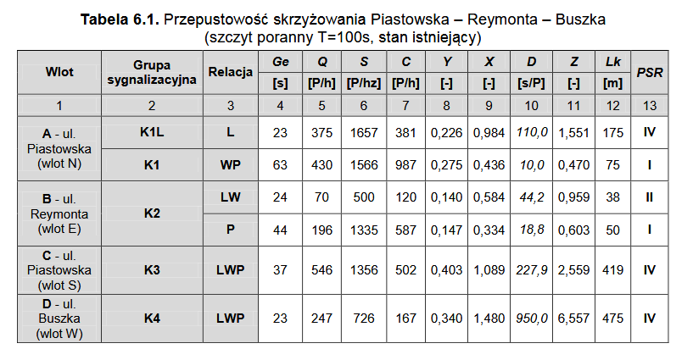
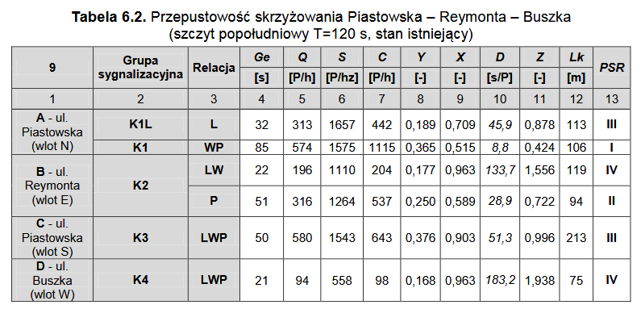
 |  |  | 0 | 2 | 1 | 0 | 1 | 2 | 3 | 3 | y - gaśnie zielone 3 s | u - zaświeca się zielone 2 s | p - pali się strzałka | ns - nie pali się strzałka
konfuguracja | czas popoludnie | czas rano | A: strzałka | A: WP | A: L | B: strzałka | B: P | B: WL | C | D |  | G - zielone | r - czerwone
rrrGGGrrrGGG | 1 | 1 | ns | r | r | ns | G | G | r | G
grrGGGrrrGGG | 17 | 22 | p | r | r | ns | G | G | r | G
rrrGGGrrrGGG | 3 | 1 | ns | r | r | ns | G | G | r | G
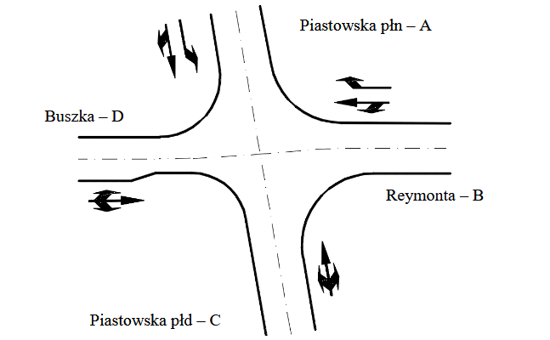
rrryyyrrryyy | 3 | 3 | ns | r | r | ns | y | y | r | y
uurrrruuurrr | 2 | 2 | ns | u | r | ns | r | r | u | r
GGrrrrGGGrrr | 50 | 37 | ns | G | r | ns | r | r | G | r
GGrrrryyyrrr | 3 | 3 | ns | G | r | ns | r | r | y | r
GGugrrrrrrrr | 2 | 2 | ns | G | u | p | r | r | r | r
GGGgrrrrrrrr | 26 | 18 | ns | G | G | p | r | r | r | r
GGGrrrrrrrrr | 6 | 5 | ns | G | G | ns | r | r | r | r
yyyrrrrrrrrr | 3 | 3 | ns | y | y | ns | r | r | r | r
rrruuurrruuu | 2 | 2 | ns | r | r | ns | u | u | r | u
 | 118 | 99

 | A:WP popoludniowe | A:WP
 | 104 | 87

